Hoja1
OBSERVACIONES: |  | solucion
 | Al momento de ejecutar el programa, el boton ingresar el numero aleatorio deberia de llamar al metodo que contenga la logica de analisis del numero ingresado, sin embargo este mismo no realiza ninguna accion lo cual no llama a ninguna logica del programa y no muestra ningun mensaje de mayor menor etc. |  | Se realizaron cambios en el boton, para que este mismo pueda tener la funcionalidad de mostrarnos en pantalla si es un numero mayor, menor o es el numero correcto.

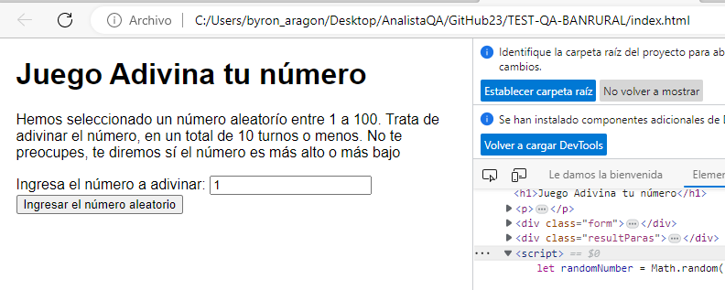

 | Este código de programación utiliza una declaración condicional if para comparar si el valor de la variable userGuess es igual al valor de la variable randomNumber. La expresión userGuess == randomNumber verifica si ambos valores son iguales. |  | Cambiar el resultado del texto a= ´!!!Adivinaste!!!´
 |  | solucion

 |  |  | solucion
Según la logica del programa, tengo hasta 10 intentos para poder lograr obtener el numero correcto, lo cual este comando esta incorrecto. |  |  |  | se cambia el 5 por 10 para obtener las 10 oportunidades de acertar.

esta línea de código comprueba si el número de intentos realizados (guessCount) es igual al número máximo de intentos permitidos (ATTEMPS), y toma una acción específica dentro del bloque else if si la condición se cumple. |  |  |  | Cambiar el resultado del texto por= ´perdiste se acabaron tus intentos! Con color red.

 |  | solucion

el addeventListener es un metodo que si existe pero esta mal escrito lo correcto seria: addEventListener asi se escribe. |  |  | se selecciona un elemento HTML con el id "miBoton" y se asigna la función handleClick al evento "click". Cuando el usuario haga clic en el botón, se ejecutará la función handleClick y se mostrará un mensaje en la consola.

 |  | solucion

Lo que esta entre parentesis debe ser: ('.lowOrHi)' ..... le falta un punto antes de la palabra lowOrHi |  | solucion | Con este cambio ya podemos observar en pantalla si el numero es mayor, menor o el correcto.

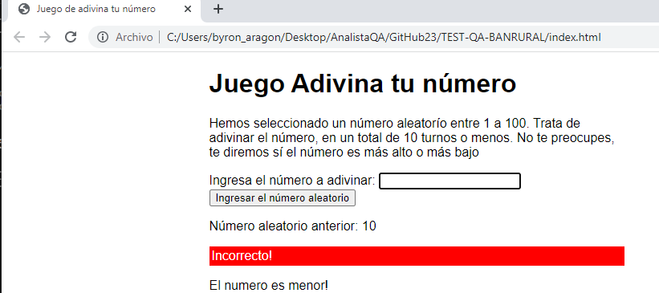

 | el error es que salen 3 signos igual seguidos, eso es el operador de comparación estricta (===) |  | hay que poner el operador de igualdad que son solo 2 signos igual (==) , el userGuess y randomNumber son de diferentes tipos. El propósito de esta línea de código es verificar si el valor ingresado por el usuario, almacenado en la variable "userGuess", es igual al número generado aleatoriamente y almacenado en la variable "randomNumber". Dependiendo del resultado de esta comparación, se pueden ejecutar diferentes acciones en el programa.

 | Se validan los 10 intentos y al llegar al 10mo. Me indica que es el numero correcto con el color que corresponde (green).

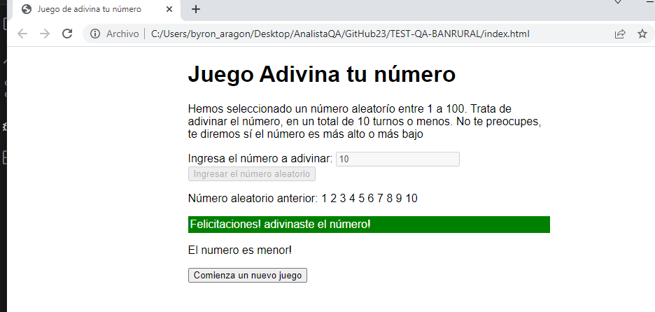

 | Según lo ingresado en la linea 44 es incorrecto. a línea de código genera un número aleatorio entre 0 y 9 y lo almacena en la variable randomNumber. |  | linea correcta de codigo let randomNumber = Math.floor(Math.random() * 100) +1; En resumen, esta línea de programación genera un número aleatorio entre 1 y 100 y lo almacena en la variable randomNumber.
 |  | solucion

 | esta línea de código comprueba si el número de intentos realizados (guessCount) es igual al número máximo de intentos permitidos (ATTEMPS), y toma una acción específica dentro del bloque else if si la condición se cumple. |  | Cambiar el resultado del texto a= ´Perdiste se acabaron tus intentos!
 |  | solucion

 | En esta function de setGameOver no tenemos un return para el boton de reiniciar juego. |  |  | En el código proporcionado, el `return` se utiliza para finalizar la ejecución de la función `setGameOver()` y devolver el control al punto donde se llamó a la función. En este caso, cuando se ejecuta `return`, la función finaliza y no se ejecutará ningún código adicional después de ese punto. En el contexto del código mostrado, el `return` se utiliza después de agregar un botón de reinicio al cuerpo del documento y agregar un evento de escucha a ese botón. Una vez que se haya realizado estas acciones, la función `setGameOver()` se considera completa y el `return` se utiliza para salir de la función y continuar con la ejecución del programa en el punto donde se llamó a `setGameOver()`.

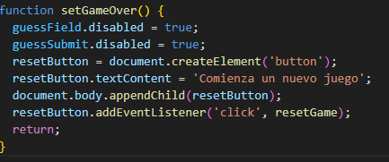

 |  | solucion

